상품제안서
제로마크 브릭텀블러 320ml | 상품코드: S42855

 |  |  |  |  |  |  | 02-713-8555 | www.synergygift.co.kr
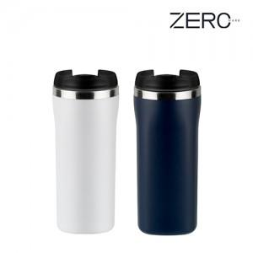

【상세/제작정보】

【인쇄/포장옵션】 | 레이저, UV필름전사 / 포장지포장

【공급단가】 | 수량 | 50~ | 100~ | 500~ | 1,000~ | 5,000~
*VAT별도 | 단가 | 3,930원 | 3,800원 | 3,560원 | 3,480원 | 3,330원

【상품 URL】 | https://www.synergygift.co.kr:443/src/goods_detail.php?gdno=42855

